상품제안서
국내 마리엔느 아사 면 손수건 2종 세트 | 상품코드: S36705

 |  |  |  |  |  |  | 02-713-8555 | www.synergygift.co.kr
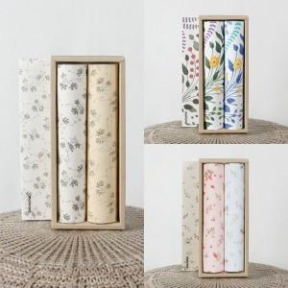

【상세/제작정보】 | <p>※판비 별도 상품입니다.</p>

【인쇄/포장옵션】 | 실크, 스티커 / 포장불가능

【공급단가】 | 수량 | 100~ | 300~ | 500~ | 1,000~ | 3,000~
*VAT별도 | 단가 | 6,100원 | 5,690원 | 5,370원 | 5,160원 | 5,030원

【상품 URL】 | https://www.synergygift.co.kr:443/src/goods_detail.php?gdno=36705

